Задание 2
Расход | 125 | 78 | 102 | 140 | 90 | 45 | 50 | 125 | 115 | 112
n | 10
N | 70 |  | Считаем выборку случайной бесповторной
p | 0.95
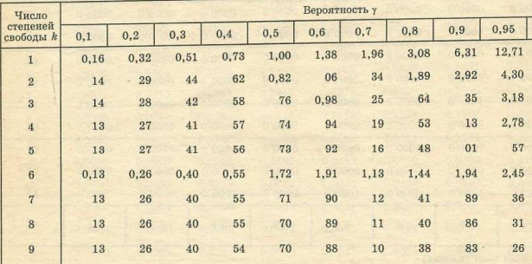
Ср. Знач | 98.2
Дисп | 1033.2888889
Ср.Откл | 32.144811228
V | 9

t | 2.26

dt | 21.27

Интервал
76.93 | < | 98.2 | < | 119.47

Задание 5
N | 10000
n | ?
dt | 0.05
V | 0.9995

Ф(t) | 0.49975
t | 3.5

w неизвестно, поетому возьмем завышенное знаечение w = 0,5
w | 0.5

Повторная
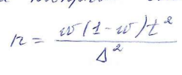

n | 1225

Бесповторная

n | 1091

Задача 6
x_i | 0.1 | 0.2 | 0.3 | 0.4 | 0.5
m_i | 2 | 4 | 7 | 6 | 1
V | 0.99
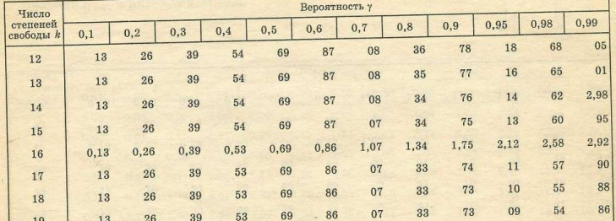
n | 20
x_ср | 0.3
t | 2.86
Дисп | 0.01158

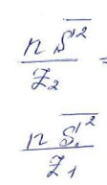
Z_1 | 6.8 |  | Z_2 | 38.5

Интервал дисп
0.006 | < | дисп | < | 0.034

Интервал ср.кв.отк
0.0776 | < | ср.кв.отк | < | 0.1846

